1
6 建 設
6 建 設
Ｐ５７
６ 建 設

◆ 道 路

(1) 村内の道路状況の推移

各年4月1日現在 |  |  |  |  |  |  |  |  |  |  |  | 単位：ｍ，㎡
区分 | 総 計 |  |  | 国 道 |  |  | 県 道 |  |  | 村 道
年度 | 延 長 | 面 積 | 舗装済 | 延 長 | 面 積 | 舗装済 | 延 長 | 面 積 | 舗装済 | 延 長 | 面 積 | 舗装済
平成24年度 | 137,018 | 1,328,823 | 134,474 | 7,877 | 307,275 | 7,877 | 12,786 | 187,462 | 12,819 | 116,355 | 834,086 | 113,778
25 | 137,018 | 1,328,823 | 134,474 | 7,877 | 307,275 | 7,877 | 12,786 | 187,462 | 12,819 | 116,355 | 834,086 | 113,778
26 | 138,460 | 1,406,945 | 135,916 | 9,330 | 372,093 | 9,330 | 12,786 | 187,462 | 12,819 | 116,344 | 847,390 | 113,767
27 | 138,460 | 1,406,945 | 135,916 | 9,330 | 372,093 | 9,330 | 12,786 | 187,462 | 12,819 | 116,344 | 847,390 | 113,767
28 | 139,272 | 1,411,240 | 136,285 | 9,330 | 372,093 | 9,330 | 13,229 | 187,462 | 12,819 | 116,713 | 851,685 | 114,136
29 | 144,254 | 1,468,055 | 141,470 | 9,330 | 372,093 | 9,330 | 13,229 | 187,462 | 12,819 | 121,695 | 908,500 | 119,321
30 | 146,921 | 1,557,140 | 144,137 | 9,330 | 372,093 | 9,330 | 13,229 | 187,462 | 12,819 | 124,362 | 997,585 | 121,988
31 | 148,857 | 1,576,888 | 146,073 | 9,330 | 372,093 | 9,330 | 13,229 | 187,462 | 12,819 | 126,298 | 1,017,333 | 123,924
令和２年度 | 148,873 | 1,577,199 | 146,089 | 9,330 | 372,093 | 9,330 | 13,245 | 187,773 | 12,835 | 126,298 | 1,017,333 | 123,924
3 | 148,999 | 1,577,925 | 146,215 | 9,330 | 372,093 | 9,330 | 13,245 | 187,773 | 12,835 | 126,424 | 1,018,059 | 124,050
 |  |  |  |  |  |  |  |  |  |  |  | 資料：道路施設現況調書
 |  |  |  |  |  |  |  |  |  |  |  | 提供：都市計画課

2
(2) 交通量の推移

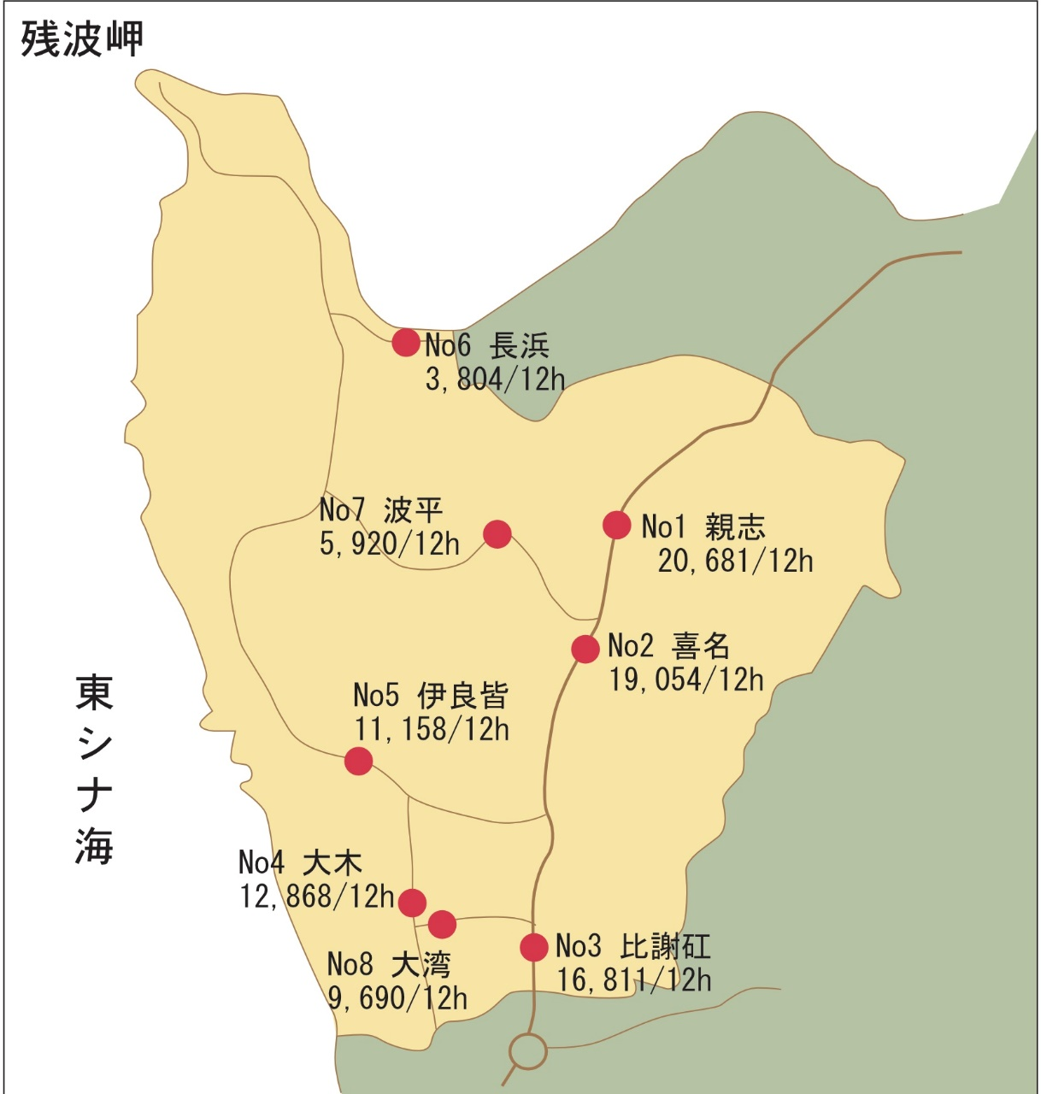
地点 | 路線名 | 観測地点 | 昼間１２時間自動車交通量
 |  |  | H9 | H11 | H17 | H22 | H27 | R3
1 | 一般国道58号 | 親志 | 16,566 | 16,337 | 16,811 | 15,855 | 20,681 | 26,885
2 | 一般国道58号 | 喜名 | 19,147 | 18,374 | 18,759 | 15,403 | 19,054 | 25,723
3 | 一般国道58号 | 比謝矼 | 37,925 | 39,826 | 36,558 | - | -
4 | 一般国道58号 | 大木 | - | - | 11,261 | 16,706 | 12,868 | 17,372
5 | 県道6号線 | 伊良皆 | 15,403 | 12,699 | 10,744 | 14,491 | 11,158 | 14,948
6 | 県道6号線 | 長浜 | 2,945 | 3,492 | 3,804 | - | - | 5,126
7 | 県道12号線 | 波平 | 6,327 | 5,735 | 7,356 | 6,588 | 5,920 | 7,578
8 | 県道16号線 | 大湾 | 3,182 | 3,523 | 3,277 | 8,444 | 9,690 | 12,694
地点 | 路線名 | 観測地点 | 休日１２時間自動車交通量
 |  |  | H9 | H11 | H17 | H22 | H27 | R3
1 | 一般国道58号 | 親志 | 16,000 | 14,646 | 15,675 | - | - | -
2 | 一般国道58号 | 喜名 | 17,867 | 16,449 | 17,011 | - | - | -
3 | 一般国道58号 | 比謝矼 | 30,446 | 31,412 | 30,726 | - | - | -
4 | 一般国道58号 | 大木 | - | - | 9,238 | - | - | -
5 | 県道6号線 | 伊良皆 | 13,238 | 11,186 | 8,936 | - | - | -
6 | 県道6号線 | 長浜 | 3,007 | 3,459 | 3,431 | - | - | -
7 | 県道12号線 | 波平 | 4,579 | 4,679 | 4,640 | - | - | -
8 | 県道16号線 | 大湾 | 2,148 | 2,669 | 2,647 | - | - | -
 |  | 参考資料：道路交通センサス

9
8戸(第１種）
8戸(第１種）
40戸(第２種）
72戸(第２種）
(9) 県営住宅の状況

 |  |  |  |  |  | 令和４年3月末現在
名 称 | 位 置 | 規 格 |  | 1戸につき 月額家賃 | 建 設 年度 | 備 考
 |  | 構 造 | 1世帯当り面積
県営比謝団地 | 読谷村字 比 謝 338-1 | 鉄筋ｺﾝｸﾘｰﾄ 5階建 | 3LDK 63.7㎡ | 17,800円～ | 昭和60年度 | 第1種30戸
 |  |  | 3LDK 62.6㎡ | 17,500円～ |  | 第2種70戸
県営波平団地 | 読谷村字 波 平 892 | 鉄筋ｺﾝｸﾘｰﾄ 4階建 | 2DK 52.0㎡ | 16,100円～ | 昭和63年度 | 8戸（第1種）
 |  |  | 3DK 60.7㎡ | 18,800円～ |  | 8戸（第1種）
 |  |  | 2DK 52.0㎡ | 16,100円～ |  | 40戸（第2種）
 |  |  | 3DK 60.7㎡ | 18,800円～ |  | 72戸（第2種）
 |  |  |  |  |  | 資料：都市計画課

